关系图
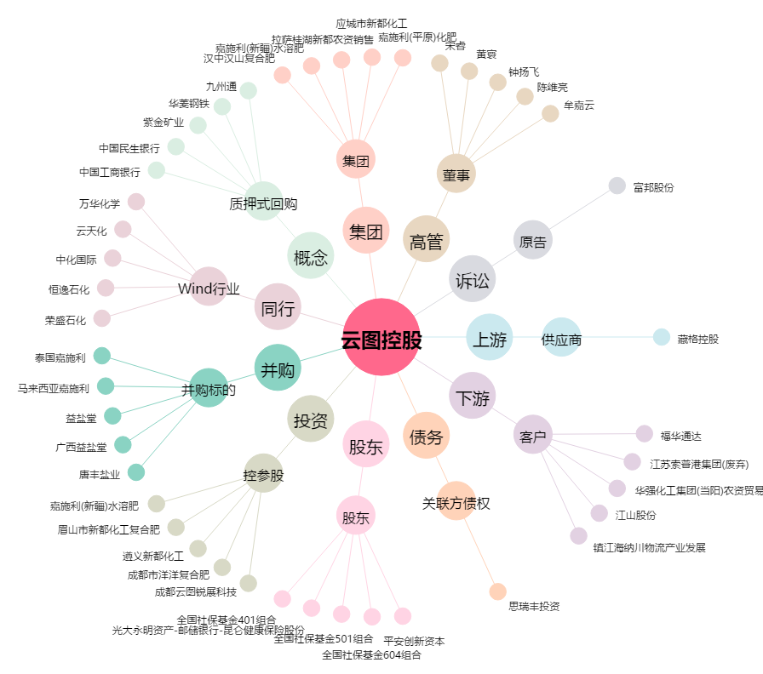
云图控股[002539.SZ] - 关系概览图

